Listas
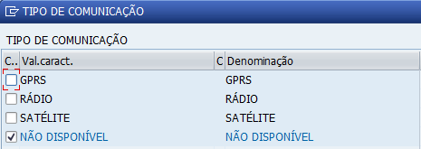
Tipo de Tração |  | Atividades

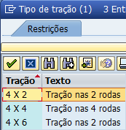
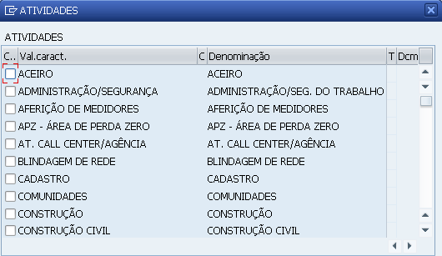

Código de utilização

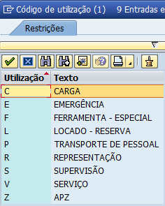

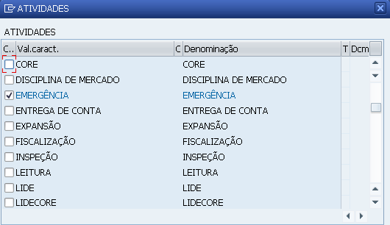

Tipos de Veículos
Cód | Descrição
100 | AMBULANCIA
101 | BARCO
102 | PICAPE COB. SUP.ESC.
103 | BROCA GUINCHO
104 | REBOQUE BUJÃO ÓLEO
105 | REBOQUE BUJAO GAS
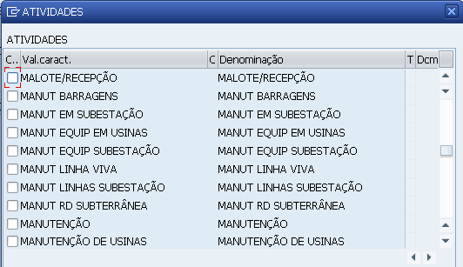
106 | CARROC.AB.GUINDAUTO
107 | CARRETA PIPA ÓLEO
108 | BAÚ CONST. LINHA
109 | CARRETA TRANS. PLANA
110 | PICAPE CABINE DUPLA
111 | CAMIONETA
112 | CARROC. ABERT
113 | CAVALO MECANICO
114 | PICAPE CD CB. SP.ESC
115 | REBOQUE COMPRESSOR
116 | EMPILHADEIRA
117 | REBOQUE EMPRETEC CBE
118 | ESCADA HIDRAULICA
119 | REBOQUE FILTRO ÓLEO
120 | REBOQUE FILTRO VÁCUO
121 | FURGAO
122 | FURGAO CAB. DUPLA
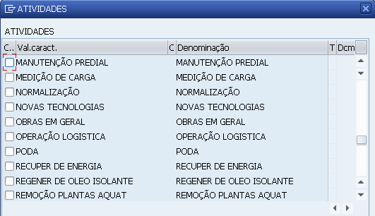
123 | REBOQUE GERADOR
124 | GUINDASTE / CAMINHÃO
125 | GUINDASTE AUTOPROPEL
126 | JIPE
127 | LANCHA
128 | MAQ. CARREG. RETRO
129 | MAQ. MICRO TRATOR
130 | MAQ. PA CARREG.
131 | MAQ. PA RETROESCV
132 | MAQ. TRATOR
133 | TRAILLER MÉDICO
134 | MOTOCICLETA
135 | PERUA
136 | PICAPE CARROC ABERTA
137 | PIPA DE OLEO
138 | PICAPE CD SUP ESCADA
139 | REBOQUE RETIFICADOR
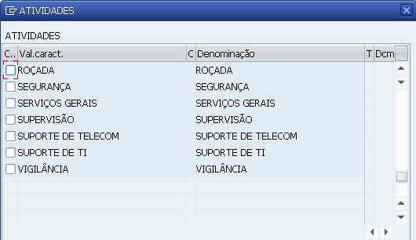
140 | REBOQUE SE/MÓVEL
141 | SEDAN
142 | REBOQUE TRANSFORM.
143 | REBOQUE TRAN BOBINA
144 | REBOQUE TRAN BARCO
145 | CAMINHÃO GUINDASTE
146 | CESTA AÉREA 2
147 | CHATA
148 | PICAPE CS SUPORTE ES
149 | PICAPE COBERTURA
150 | PICAPE BAU SUP ESC
151 | CAMINHÃO BAÚ
152 | CAM CARROC ABERTA
153 | CAM GUINDAUTO
154 | CAM 1 CESTA AEREO
155 | CAM 2 CESTAS AEREO
156 | GINDAUTO/GUINCHO
157 | CARROC ABER CAB. SUP
158 | ÔNIBUS
159 | HATCH

Regional

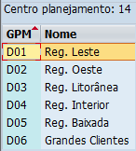

Função

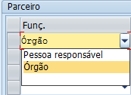

Tipo de Comunicação

